关系图
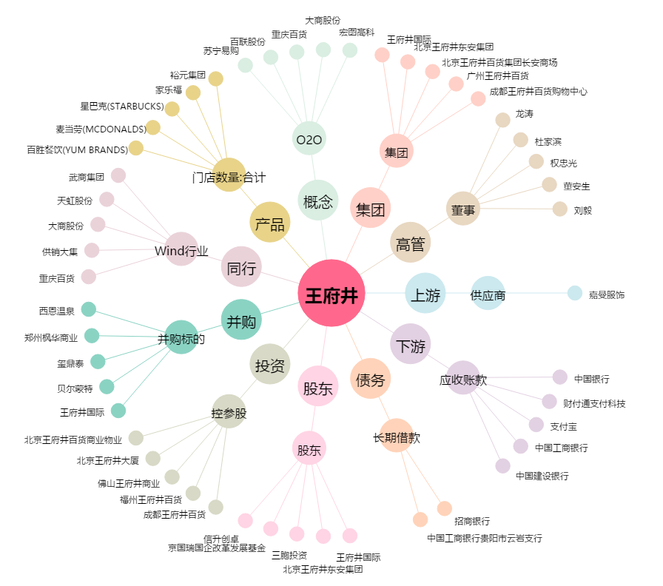
王府井[600859.SH] - 关系概览图

